Metodologia
Metodologia
O IVC buscou abranger, de acordo com informações municipais oficiais disponíveis, diferentes aspectos que demonstrassem a vulnerabilidade da população de um município ao alastramento do vírus Covid-19. Para cada informação foram utilizados os dados mais recentes disponíveis, que variaram temporalmente de 2019 para dados de saúde à 2010 para dados originários do último Censo Demográfico do IBGE. Em virtude da defasagem temporal desta última fonte, optou-se por extrair-se do mesmo apenas dados estruturais, que se modificam lentamente ao longo dos anos, como infraestrutura sanitária e estrutura etária/familiar da população, ou ainda levantamentos raros de abrangência nacional, como as moradias em favelas, captadas por esta fonte no perfil de uma informação proxy dos setores de aglomerados subnormais.
Isto posto, e em complemento à listagem de variáveis constantes do Quadro 2, cabe ressaltar suscintamente algumas informações sobre cada dimensão:
Para este estudo, a dimensão “Densidade demográfica” foi considerada como a maior propiciadora de um eventual alastramento do Covid-19. Em consequência ela recebeu um peso (3) no cálculo final do índice maior do que as demais dimensões (peso 1). Nela, buscou-se também mensurar a proporção da população municipal residente em favelas, com o entendimento de que o seu maior adensamento populacional e condições precárias de infraestrutura sanitária, habitacional e de inserção no mercado de trabalho, uma vez contando com poucos casos de pessoas contaminadas por este vírus, já oferecem terreno fértil para o alastramento desta doença.
Devido ao fato de que quanto mais idosa a pessoa é, maior é incidência de contágio manifestado, além da maior taxa de mortalidade, a dimensão faixa etária dividiu este público em dois grupos, os de 60 a 79 anos e os com 80 anos ou mais. Este último grupo é muito numeroso em muitos municípios das regiões Sul e Sudeste e em pequenas cidades do país. Para além disto, foram mensurados os idosos que residem na mesma moradia que crianças e adolescentes em idade escolar.
A partir da ciência de que a falta de higiene é um dos principais disseminadores da doença, e de que uma precária infraestrutura sanitária dificulta esta primeira ação, a dimensão homônima buscou contabilizar esta precariedade.
O aspecto da saúde da população de uma cidade também demonstra o maior risco de alastramento e letalidade deste vírus. Desta forma mensurou-se o número de internações de saúde para doenças pré-existentes agravantes do Covid-19 nos últimos 5 anos (2015 a 2019) para cada cidade. Devido à baixa incidência de casos de tuberculose, especialmente em municípios pequenos, optou-se por contabilizar, para este aspecto, o número efetivo de casos contabilizados, este mais numeroso.
A natural demanda de sustento econômico é o fator que mais dificulta o cumprimento de medidas restritivas, como a quarentena, por exemplo, para pessoas de baixa renda ou que desempenham atividades informais ou por conta própria. Como não há informação municipal recente sobre a informalidade para todos os municípios brasileiros, optou-se aqui, por mensurar os municípios com menor proporção de trabalhadores formais frente à sua população, e sua respectiva renda, no mercado de trabalho de cada uma das cidades, com base nos registros da Relação Anual de Informações Sociais (RAIS) de 2018 da Secretaria do Trabalho do Ministério da Economia.

Composição do Índice de Vulnerabilidade Municipal ao Alastramento do Coronavírus (IVC)
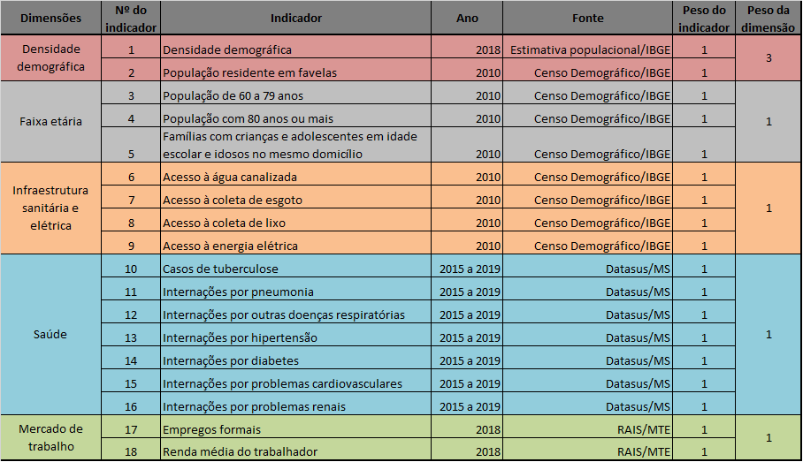

Fonte: elaboração própria.

A padronização dos dezoito indicadores dessas cinco dimensões em índices foi elaborada por meio da técnica desenvolvida por Amartya Sen e aplicada no cálculo do Índice de Desenvolvimento Humano (IDH) do Programa das Nações Unidas para o Desenvolvimento (PNUD), que transforma os indicadores em variáveis contínuas com variação entre zero e um. Assim, optou-se em aplicar para todas as variáveis investigadas a seguinte fórmula: Xi,p = ((Xi – MIN(Xi)) / (MAX(Xi) – MIN(Xi)))
Onde:
X: é valor do indicador utilizado no cálculo
i: identifica a unidade de análise (municípios)
p: identifica qual indicador está em estudo
MIN(X): valor mínimo encontrado na distribuição do indicador
MAX (X): valor máximo encontrado na distribuição do indicador

Mapa IVC
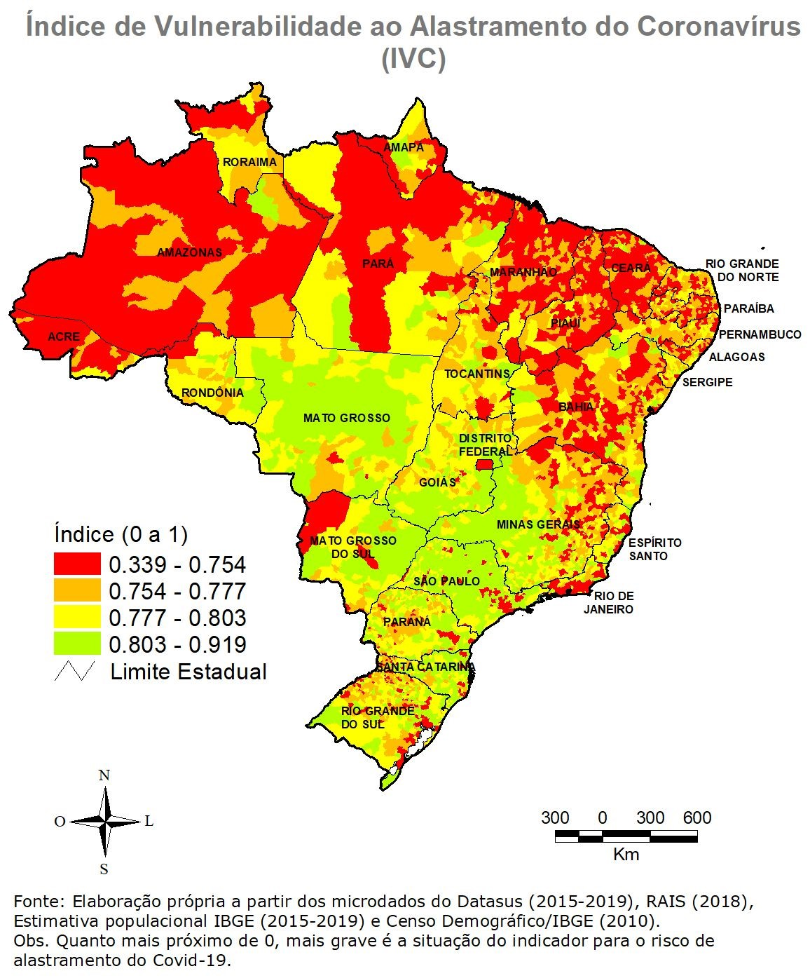

Mapa Dens
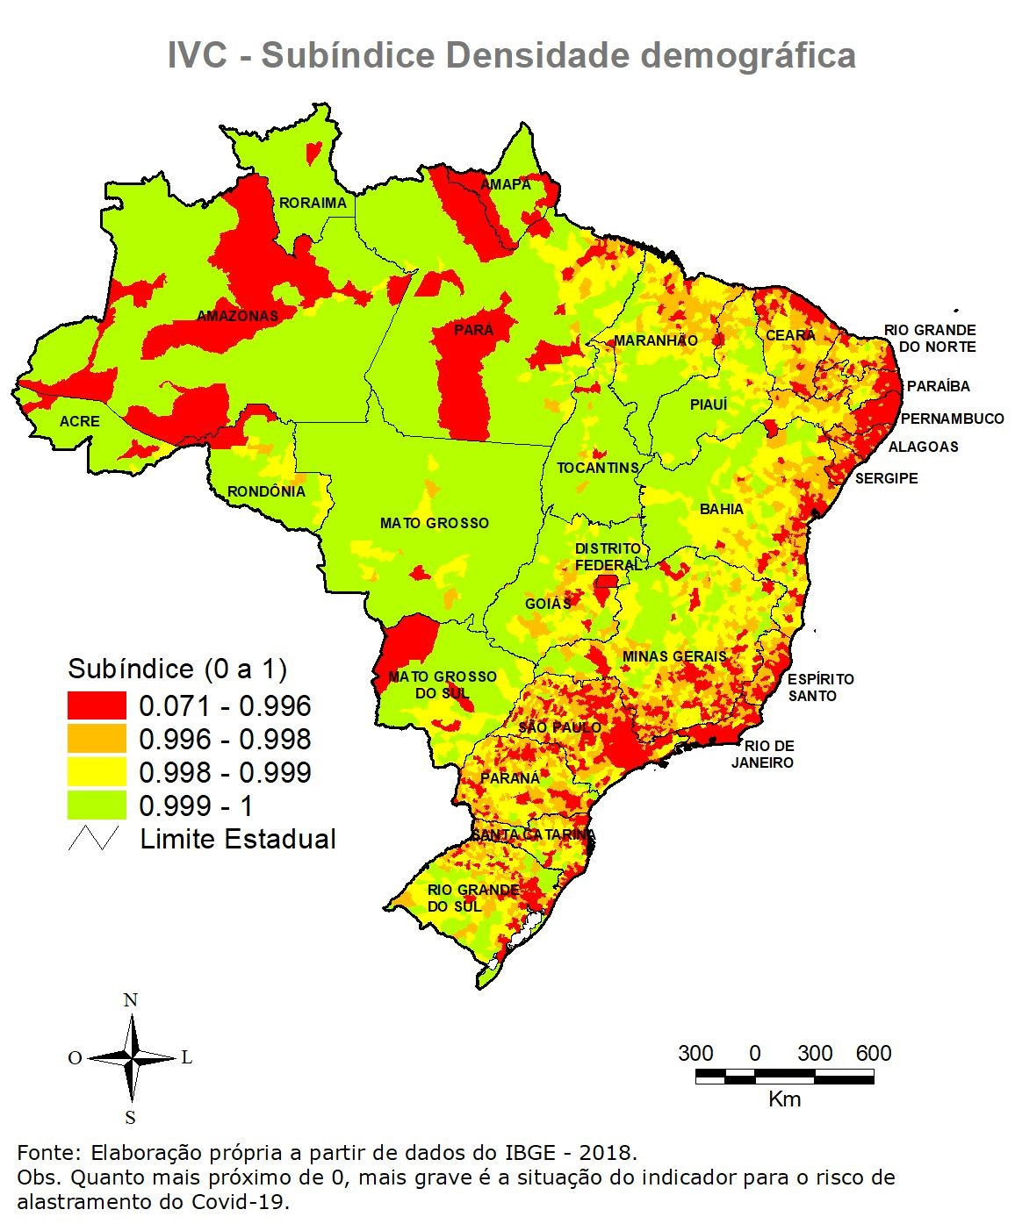

Mapa Fx etar
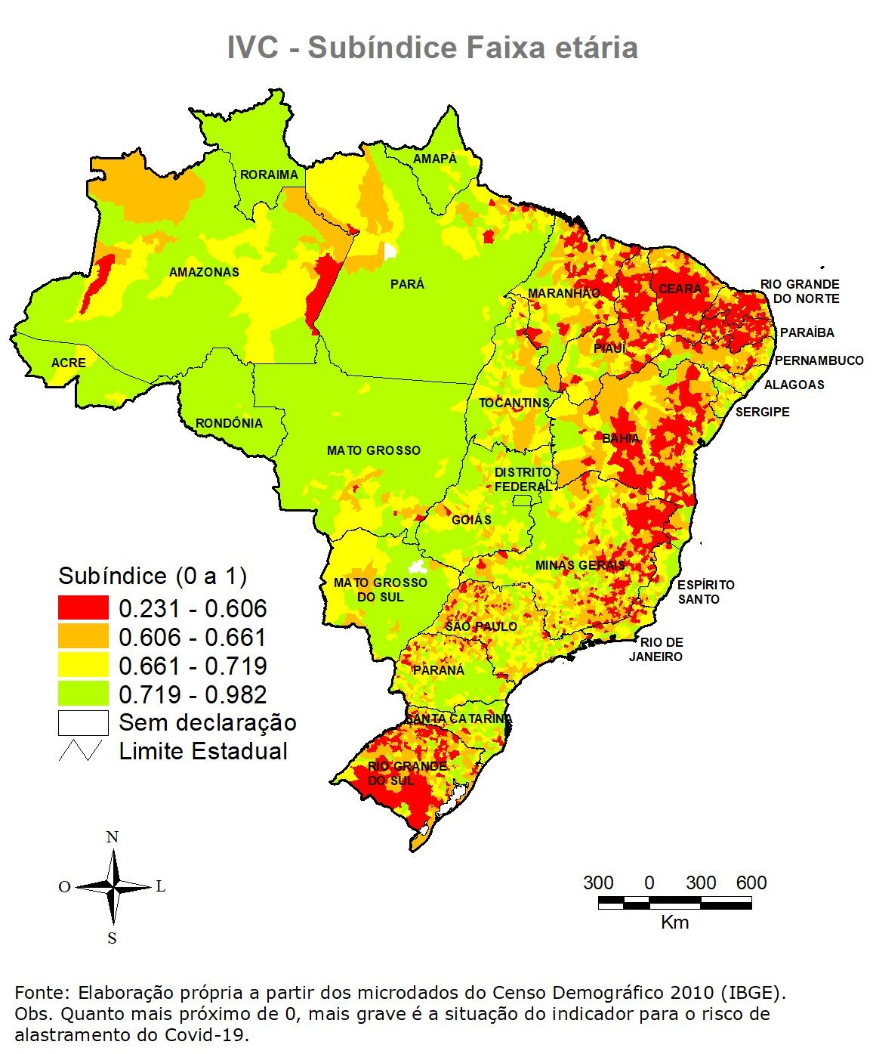

Mapa Sanit
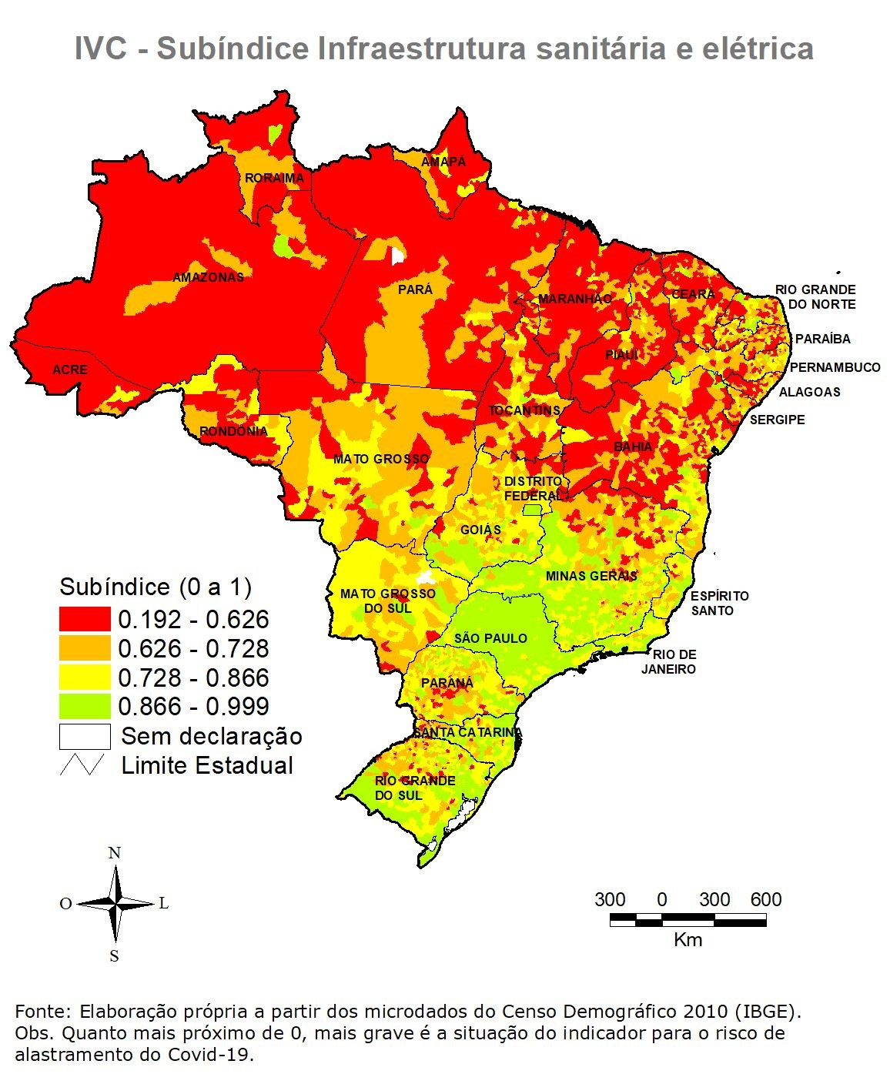

Mapa Saúde
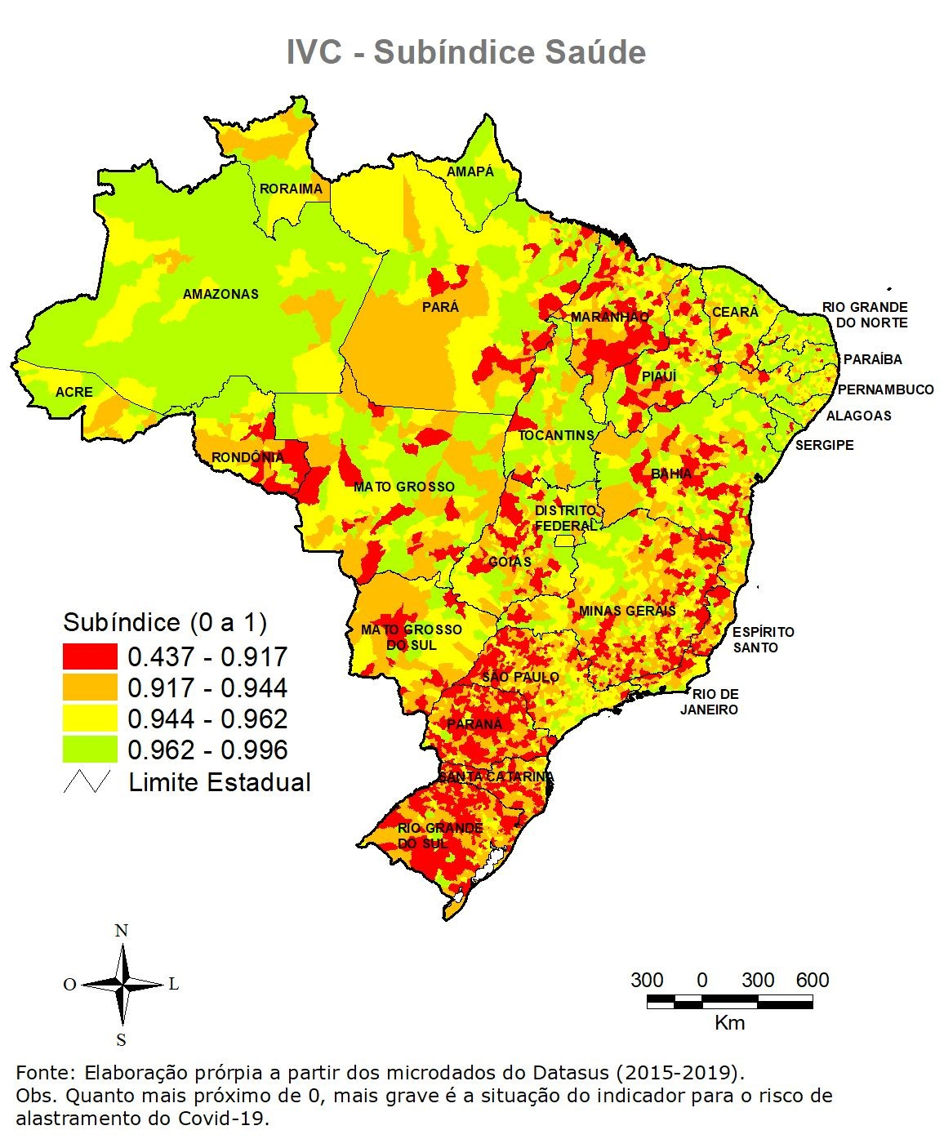

Mapa Trab
